SP-1 点検シート
点検チェックシート（OSNET電源・通信線用避雷器 NetSP-1)
地点 |  |  |  | 実施日 |  |  | 年 | 月 | 日 | 実施者 |  |  | 天候

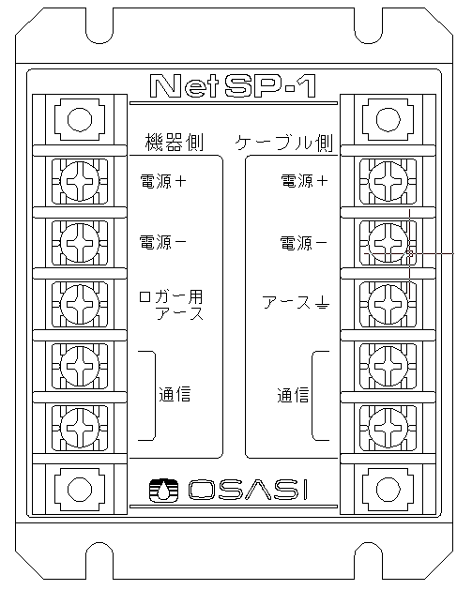
【避雷器】
型式 |  |  | NetSP-1 |  |  |  |  |  |  |  | 点検開始時刻 |  |  | 時 |  | 分
製造番号 |  |  | No.
機器側
ケーブル側
製造年月 |  |  |  |  | 年 | 月
電源 ＋
電源 ＋
電源 －
電源 －
アース
アース
通信 Ａ
通信 Ａ
通信 Ｂ
通信 Ｂ

 |  |  |  |  |  |  |  |  |  |  |  | 判定：（○良 ✕否 △注意）
 |  | 点 検 内 容 |  |  |  |  |  |  |  |  |  | 判定 | 測定値
 | 機器側 | 絶縁抵抗値測定 電源 ＋ － アース 間 |  |  |  |  |  |  |  |  |  |  |  |  | MΩ
 |  | 絶縁抵抗値測定 電源 － － アース 間 |  |  |  |  |  |  |  |  |  |  |  |  | MΩ
 |  | 絶縁抵抗値測定 通信 A － アース 間 |  |  |  |  |  |  |  |  |  |  |  |  | MΩ
 |  | 絶縁抵抗値測定 通信 B － アース 間 |  |  |  |  |  |  |  |  |  |  |  |  | MΩ
 |  | 絶縁抵抗値測定 電源 ＋ － 電源 － 間 |  |  |  |  |  |  |  |  |  |  |  |  | MΩ
 |  | 絶縁抵抗値測定 通信 A － 通信 B 間 |  |  |  |  |  |  |  |  |  |  |  |  | MΩ
 | ケーブル側 | 絶縁抵抗値測定 電源 ＋ － アース 間 |  |  |  |  |  |  |  |  |  |  |  |  | MΩ
 |  | 絶縁抵抗値測定 電源 － － アース 間 |  |  |  |  |  |  |  |  |  |  |  |  | MΩ
 |  | 絶縁抵抗値測定 通信 A － アース 間 |  |  |  |  |  |  |  |  |  |  |  |  | MΩ
 |  | 絶縁抵抗値測定 通信 B － アース 間 |  |  |  |  |  |  |  |  |  |  |  |  | MΩ
 |  | 絶縁抵抗値測定 電源 ＋ － 電源 － 間 |  |  |  |  |  |  |  |  |  |  |  |  | MΩ
 |  | 絶縁抵抗値測定 通信 A － 通信 B 間 |  |  |  |  |  |  |  |  |  |  |  |  | MΩ
 | 判定基準 絶縁抵抗値 50MΩ 以上 本機器は修理不可のため基準値以下になった場合には機器御交換が必要です

 |  |  |  |  |  |  |  |  |  |  | 点検終了時刻 |  |  | 時 |  | 分
備 考

